BDI
 |  |  | JUSTIÇA FEDERAL DE PRIMEIRO GRAU EM MG | Cálculo do BDI
 |  |  | MODERNIZAÇÃO E MANUTENÇÃO DOS 12 ELEVADORES DOS EDIFÍCIOS SEDE I (AFP), II (ERA) E III (ODC) DO TRIBUNAL REGIONAL FEDERAL DA 6ª REGIÃO

Obra: | MODERNIZAÇÃO E MANUTENÇÃO DOS 12 ELEVADORES DOS EDIFÍCIOS SEDE I (AFP), II (ERA) E III (ODC) DO TRIBUNAL REGIONAL FEDERAL DA 6ª REGIÃO |  |  | L. S. Horista : | 0.00%
Prop.: | JUSTIÇA FEDERAL DE PRIMEIRO GRAU EM MG |  |  | L. Sociais Mensalista : | 0.00%
Local: | AV. ÁLVARES CABRAL, 1741/1805 e RUA SANTOS BARRETO, 161 – BAIRRO SANTO AGOSTINHO - BELO HORIZONTE - MG |  |  | BDI : | 0.00%

QUADRO DE COMPOSIÇÃO DO BDI
Ref.: Tabela de Preços SINAPI (Julho/2025)
A composição do BDI acompanha as diretrizes do TCU - Acordão nº 2.369/2011

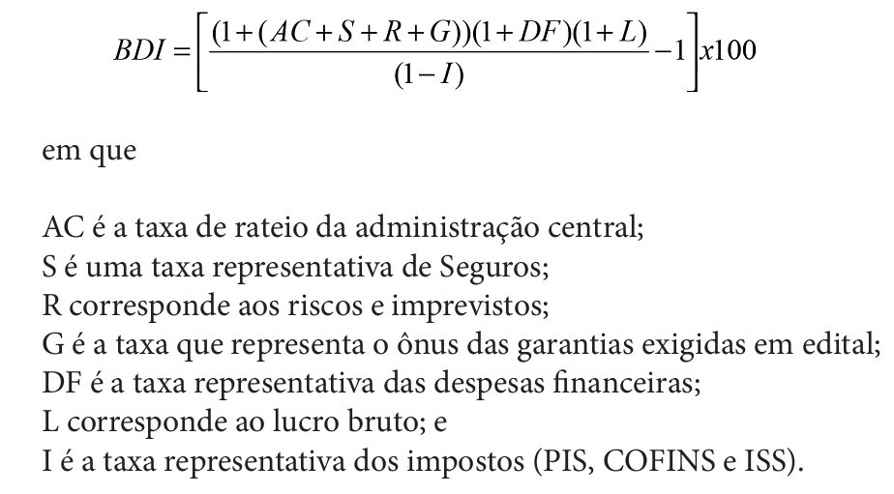

ITEM | DESCRIÇÃO | SIGLA | %
1 | Administração Central | AC
2 | Seguros | S
3 | Riscos e Imprevistos | R
4 | Garantias do Edital | G
5 | Despesas Financeiras | DF
6 | Lucro Bruto | L
7 | Impostos (PIS+COFINS+ISS) | I | 0.00%
7.1 | PIS
7.2 | COFINS
7.3 | ISS

BDI Calculado -----> |  |  | 0.00%

